상품제안서
드리온 고속 원형충전패드 15w | 상품코드: S44845

 |  |  |  |  |  |  | 02-713-8555 | www.synergygift.co.kr
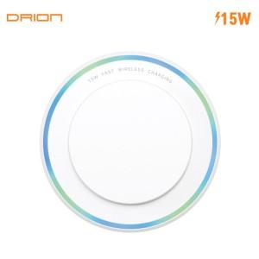

【상세/제작정보】

【인쇄/포장옵션】 | 레이저, 풀칼라 / 포장불가능

【공급단가】 | 수량 | 100~ | 300~ | 1,000~ | 3,000~ | 10,000~
*VAT별도 | 단가 | 2,860원 | 2,730원 | 2,600원 | 2,560원 | 2,470원

【상품 URL】 | https://www.synergygift.co.kr:443/src/goods_detail.php?gdno=44845

